画面イメージ
4
1
2
3
<main page> |  |  |  |  |  |  |  |  |  |  |  |  |  |  |  |  |  |  |  |  |  |  | 画面１
Dream Motel |  | お知らせ |  | 客室 |  | 相談 |  |  |  |  |  |  |  |  |  |  |  |  |  |  | 予約確認 |  | Guest

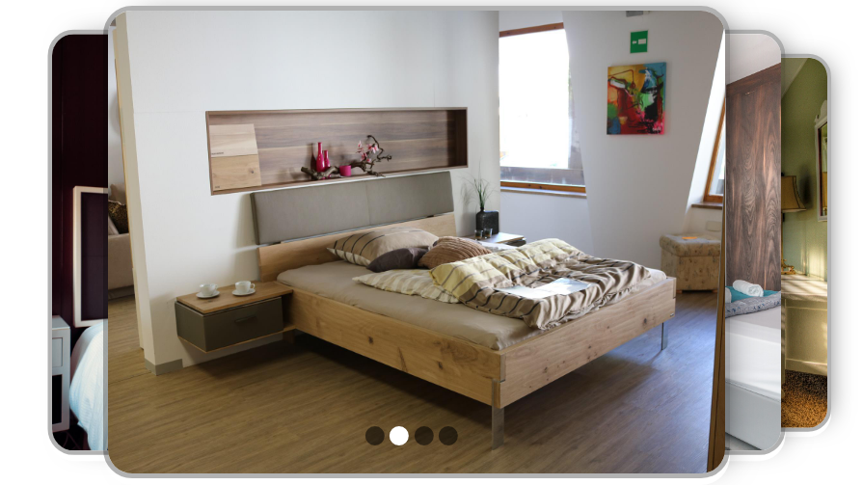

Copyrightⓒ 2022 Teamname

2
1
<roomList page> |  |  |  |  |  |  |  |  |  |  |  |  |  |  |  |  |  |  |  |  |  |  | 画面２
Dream Motel |  | お知らせ |  | 客室 |  | 相談 |  |  |  |  |  |  |  |  |  |  |  |  |  |  | 予約確認 |  | Guest

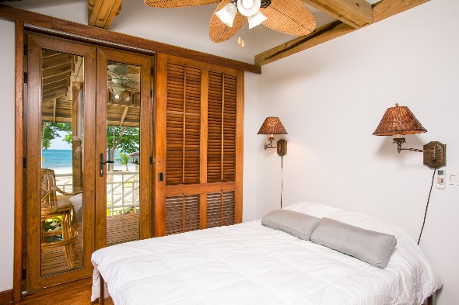
4
 |  |  |  |  |  |  | Room_name1
3
 |  |  |  |  |  |  | 客室説明 例）ル法に基づく高齢者、身障者にやさしいホテル。 |  |  |  |  |  |  |  |  |  |  |  |  |  |  | 予約
 |  |  |  |  |  |  | 官公庁やビジネス、ショッピング街の中心にあり、ビジネスや観光の拠点として |  |  |  |  |  |  |  |  |  |  |  | \30,000~
 |  |  |  |  |  |  | 極めて便利なロケーションです。 |  |  |  |  |  |  |  |  |  |  |  |  | 1泊

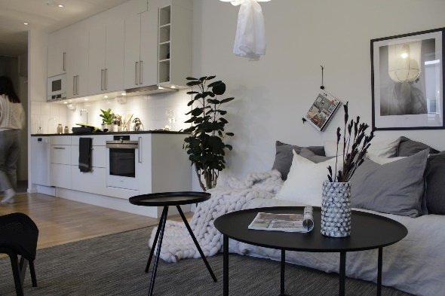
 |  |  |  |  |  |  | Room_name２

 |  |  |  |  |  |  | 客室説明 例）ル法に基づく高齢者、身障者にやさしいホテル。 |  |  |  |  |  |  |  |  |  |  |  |  |  |  | 予約
 |  |  |  |  |  |  | 官公庁やビジネス、ショッピング街の中心にあり、ビジネスや観光の拠点として |  |  |  |  |  |  |  |  |  |  |  | \40,000~
 |  |  |  |  |  |  | 極めて便利なロケーションです。 |  |  |  |  |  |  |  |  |  |  |  |  | 1泊

Copyrightⓒ 2022 Teamname

＜roomDetail page> |  |  |  |  |  |  |  |  |  |  |  |  |  |  |  |  |  |  |  |  |  |  | 画面３
Dream Model |  | お知らせ |  | 客室 |  | 相談 |  |  |  |  |  |  |  |  |  |  |  |  |  |  | 予約確認 |  | Guest


 |  |  |  |  |  |  |  | RoomName

 |  |  |  |  |  |  |  | 本プランは大人2名様1室基準の商品です。料金にはVAT 10％が加算 されます。 - 定員を超えてご宿泊の場合は、客室の予約室までお申し込みください。また、別途に追加料金が加算されます。 - ザ・エグゼクティブラウンジはラウンジ特典付きプランでご予約の方(満13歳以上)に限り、ご利用いただけます。 - 本プランはクレジットカード社の割引など、重複割引は適用されません。 - チェックインは午後2時、チェックアウトは午前11時までとなります。 - 酒類は成人のお客様に限りご利用いただけます。 - ホテルの施設は、感染症予防法、災害安全法などの関連法および防疫当局などの規制 、措置項目などにより、事前お知らせなしに利用が制限および変更される可能性があります。

 | ・基準 2人
 | ・客室定員、最大 5人
 | ・大人コスト |  | ￥X,000
 | ・お子様（満13歲未満）コスト |  |  |  | ￥X,000

1
 | 予約する |  |  |  |  |  |  | キャンセル/返金規定

2
 | 戻る |  |  |  |  |  |  | 予約の取消/変更およびノーショーに関するご案内
 |  |  |  |  |  |  |  | ご宿泊予定日の前日18時までは、違約金なしで取消および変更が可能です。
 |  |  |  |  |  |  |  | ご宿泊予定日の前日18時以降の取消/変更およびノーショー（No-show）の場合は、:

Copyrightⓒ 2022 Teamname

<calenderForUser page> |  |  |  |  |  |  |  |  |  |  |  |  |  |  |  |  |  |  |  |  |  |  | 画面４
Dream Model |  | お知らせ |  | 客室 |  | 相談 |  |  |  |  |  |  |  |  |  |  |  |  |  |  | 予約確認 |  | Guest

1
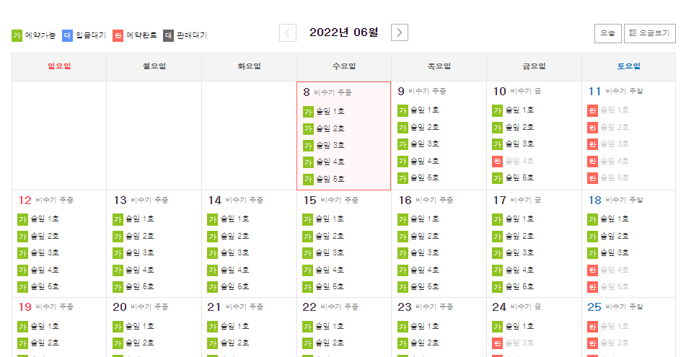

2

Copyrightⓒ 2022 Teamname

<bookOption page> |  |  |  |  |  |  |  |  |  |  |  |  |  |  |  |  |  |  |  |  |  |  | 画面５
Dream Model |  | お知らせ |  | 客室 |  | 相談 |  |  |  |  |  |  |  |  |  |  |  |  |  |  | 予約確認 |  | Guest

1
 |  | 客室オプション

 |  |  |  |  |  |  |  |  |  |  |  |  |  | 追加要求事項
 |  | オプション事項

 |  | 大人の朝食 / ￥4,545 |  |  |  |  |  |  | ― | 0 | ＋

 |  | エキストラベッド / ￥3,300 |  |  |  |  |  |  | ― | 0 | ＋

 |  | お子様の朝食 / ￥3,181 |  |  |  |  |  |  | ― | 0 | ＋

 |  | *上記の料金にVAT 10％が加算されます。 |  |  |  |  |  |  |  |  |  |  |  | *特殊文字または絵文字の使用が制限されますので、テキストのみを
 |  | *上記の朝食料金は大人の宿泊客に限り割引料金で提供しております。 |  |  |  |  |  |  |  |  |  |  |  | 入力してください。
 |  | ＊チェックイン後に追加で申し込みの場合は通常料金の7,000￥でご利用いただけます。 |  |  |  |  |  |  |  |  |  |  |  | *ビューは、チェックイン当日の都合によりご希望に添えない場合が
 |  | *大人基準：13歳以上、お子様基準：37か月以上12歳以下 |  |  |  |  |  |  |  |  |  |  |  | ございますので、
2
3
 |  | *朝食を含むパッケージを予約される場合、追加人数の朝食のみをお選びください。
 |  | *37ヶ月未満のお子様は、朝食は無料です。 |  |  |  |  |  |  |  |  |  |  |  |  |  |  |  | 確認 |  |  | 戻る

Copyrightⓒ 2022 Teamname

<guestInfoInsert page> |  |  |  |  |  |  |  |  |  |  |  |  |  |  |  |  |  |  |  |  |  |  | 画面６
Dream Model |  | お知らせ |  | 客室 |  | 相談 |  |  |  |  |  |  |  |  |  |  |  |  |  |  | 予約確認 |  | Guest

1
 |  | 予約情報の入力 |  |  |  |  |  |  |  |  |  |  |  |  |  |  |  | ＊表示 必須入力必須

 |  | お客様情報 |  |  |  |  |  |  |  |  |  |  |  | クレジットカード情報

 |  | 氏名（英語）＊ |  |  |  |  |  |  |  |  |  |  |  | 銀行名 ＊

 |  | お問い合わせ＊ |  |  | 携帯電話 |  |  |  |  |  |  |  |  | 支店番号 ＊

 |  | 開始日 ＊ |  |  |  |  |  |  |  |  |  |  |  | 口座番号 ＊

 |  | 終了日 ＊ |  |  |  |  |  |  |  |  |  |  |  | ※お客様のクレジットカード情報は、 滞在によるギャランティー以外のいかなる目的でも使用されません。チェックカード (デビットカード）及び一部のクレジットカードはご利用できない場合もございます。 ※オンライン予約時にお支払いが完了しませんので、 最終的な支払いはホテルフロントにてお支払いください。

 |  | 泊 ＊

2
3
 |  | 大人 ＊ |  |  | ― | 0 | ＋
 |  |  |  |  |  |  |  |  |  |  |  |  |  |  |  | 合計料金表（VAT込み） |  |  |  | ¥40,000
 |  | 小人 ＊ |  |  | ― | 0 | ＋
 |  |  |  |  |  |  |  |  |  |  |  |  |  |  |  |  |  | 予約する |  |  | 戻る

Copyrightⓒ 2022 Teamname

2
1
＜login page> |  |  |  |  |  |  |  |  |  |  |  |  |  |  |  |  |  |  |  |  |  |  | 画面７
Dream Model |  | お知らせ |  | 客室 |  | 相談 |  |  |  |  |  |  |  |  |  |  |  |  |  |  | 予約確認 |  | 管理者 or user

5

 |  |  |  |  |  |  | User Name |  |  | admin

 |  |  |  |  |  |  | Phone Number |  |  | 511123574

3
4
 |  |  |  |  |  |  | Login |  |  |  |  | cancle

Copyrightⓒ 2022 Teamname

<myPage page> |  |  |  |  |  |  |  |  |  |  |  |  |  |  |  |  |  |  |  |  |  |  | 画面８
Dream Model |  | お知らせ |  | 客室 |  | 相談 |  |  |  |  |  |  |  |  |  |  |  |  |  |  | 予約確認 |  | User Name

 | 予約内訳
1

2
 | 客室 | 号数 | 姓名 |  | 携帯電話 |  |  | チェックイン |  | チェックアウト |  | 泊 | 大人 | 小人 | 幼児 | 銀行名 |  | 口座番号 |  |  |  | お支払い
 |  |  |  |  |  |  |  |  |  |  |  |  |  |  |  |  |  |  |  |  |  | 確認中
 |  |  |  |  |  |  |  |  |  |  |  |  |  |  |  |  |  |  |  |  |  | 完了

Copyrightⓒ 2022 Teamname

1
＜adminBookList page> |  |  |  |  |  |  |  |  |  |  |  |  |  |  |  |  |  |  |  |  |  |  | 画面９
Dream Model |  | お知らせ |  | 客室 |  | 相談 |  |  |  |  |  |  |  |  |  |  |  |  |  |  | 予約確認 |  | 管理者

 | 全体予約内訳

3
4
 | 客室 |  |  | 番号 | 姓名 |  |  | 携帯電話 |  |  | チェックイン |  | チェックアウト |  | 泊 | 銀行名 |  | 口座番号 |  |  |  | お支払い
 |  |  |  |  |  |  |  |  |  |  |  |  |  |  |  |  |  |  |  |  |  | 完了
 |  |  |  |  |  |  |  |  |  |  |  |  |  |  |  |  |  |  |  |  |  | 確認
 |  |  |  |  |  |  |  |  |  |  |  |  |  |  |  |  |  |  |  |  |  | 確認
 |  |  |  |  |  |  |  |  |  |  |  |  |  |  |  |  |  |  |  |  |  | 確認
 |  |  |  |  |  |  |  |  |  |  |  |  |  |  |  |  |  |  |  |  |  | 確認
 |  |  |  |  |  |  |  |  |  |  |  |  |  |  |  |  |  |  |  |  |  | 確認
 |  |  |  |  |  |  |  |  |  |  |  |  |  |  |  |  |  |  |  |  |  | 確認
 |  |  |  |  |  |  |  |  |  |  |  |  |  |  |  |  |  |  |  |  |  | 確認
 |  |  |  |  |  |  |  |  |  |  |  |  |  |  |  |  |  |  |  |  |  | 確認
 |  |  |  |  |  |  |  |  |  |  |  |  |  |  |  |  |  |  |  |  |  | 確認
 |  |  |  |  |  |  |  |  |  |  |  |  |  |  |  |  |  |  |  |  |  | 確認
5
 |  |  |  |  |  |  |  |  | 前へ １ ２ 3 ４ ５ 次へ

Copyrightⓒ 2022 Teamname

<adminBookDetail page> |  |  |  |  |  |  |  |  |  |  |  |  |  |  |  |  |  |  |  |  |  |  | 画面１０
Dream Model |  | お知らせ |  | 客室 |  | 相談 |  |  |  |  |  |  |  |  |  |  |  |  |  |  | 予約確認 |  | 管理者

 | 予約詳細ページ
1

 | お客様情報

 | 姓名 |  |  |  |  |  |  |  |  |  |  |  |  | 大人の朝食 / \4,545 |  |  |  |  |  |  | ― | 0 | ＋

 | お問い合わせ |  |  |  |  |  |  |  |  |  |  |  |  | エキストラベッド / \3,000 |  |  |  |  |  |  | ― | 0 | ＋

 | 銀行名 |  |  |  |  |  |  |  |  |  |  |  |  | お子様の朝食 / \3,181 |  |  |  |  |  |  | ― | 0 | ＋

 | 口座番号 |  |  |  |  |  |  |  |  |  |  |  |  | 追加要求事項

 | 支店番号

 | 開始日

 | 終了日

 | 泊

2
 | 大人
 |  |  |  |  |  |  |  |  |  |  |  |  |  |  |  |  |  |  |  |  |  | 修正

Copyrightⓒ 2022 Teamname

<adminRoomList page> |  |  |  |  |  |  |  |  |  |  |  |  |  |  |  |  |  |  |  |  |  |  | 画面１１
Dream Model |  | お知らせ |  | 予約 |  | 相談 |  |  |  |  |  |  |  |  |  |  |  |  |  |  |  |  | 管理者

1-1
 |  |  |  |  |  |  | Room_name1

1-2
 |  |  |  |  |  |  | 客室説明 例）ル法に基づく高齢者、身障者にやさしいホテル。 |  |  |  |  |  |  |  |  |  |  |  |  |  |  | 予約
 |  |  |  |  |  |  | 官公庁やビジネス、ショッピング街の中心にあり、ビジネスや観光の拠点として |  |  |  |  |  |  |  |  |  |  |  | \30,000~
 |  |  |  |  |  |  | 極めて便利なロケーションです。 |  |  |  |  |  |  |  |  |  |  |  |  | 1泊
 |  |  |  |  |  |  |  |  |  |  |  |  |  |  |  |  |  |  |  |  |  | 修正

 |  |  |  |  |  |  | Room_name２

 |  |  |  |  |  |  | 客室説明 例）ル法に基づく高齢者、身障者にやさしいホテル。 |  |  |  |  |  |  |  |  |  |  |  |  |  |  | 予約
 |  |  |  |  |  |  | 官公庁やビジネス、ショッピング街の中心にあり、ビジネスや観光の拠点として |  |  |  |  |  |  |  |  |  |  |  | \40,000~
 |  |  |  |  |  |  | 極めて便利なロケーションです。 |  |  |  |  |  |  |  |  |  |  |  |  | 1泊
 |  |  |  |  |  |  |  |  |  |  |  |  |  |  |  |  |  |  |  |  |  | 修正

Copyrightⓒ 2022 Teamname

<adminRoomListUpdate page> |  |  |  |  |  |  |  |  |  |  |  |  |  |  |  |  |  |  |  |  |  |  | 画面１２
Dream Model |  | お知らせ |  | 予約 |  | 相談 |  |  |  |  |  |  |  |  |  |  |  |  |  |  |  |  | 管理者

1-1
 |  |  |  |  |  |  | Room_name1

1-2
 |  |  |  |  |  |  | 客室説明 例）ル法に基づく高齢者、身障者にやさしいホテル。 |  |  |  |  |  |  |  |  |  |  |  |  |  |  | 予約
 |  |  |  |  |  |  | 官公庁やビジネス、ショッピング街の中心にあり、ビジネスや観光の拠点として |  |  |  |  |  |  |  |  |  |  |  | \30,000~
 |  |  |  |  |  |  | 極めて便利なロケーションです。 |  |  |  |  |  |  |  |  |  |  |  |  | 1泊
 |  |  |  |  |  |  |  |  |  |  |  |  |  |  |  |  |  |  |  |  |  | 修正完了

 |  |  |  |  |  |  | Room_name２

 |  |  |  |  |  |  | 客室説明 例）ル法に基づく高齢者、身障者にやさしいホテル。 |  |  |  |  |  |  |  |  |  |  |  |  |  |  | 予約
 |  |  |  |  |  |  | 官公庁やビジネス、ショッピング街の中心にあり、ビジネスや観光の拠点として |  |  |  |  |  |  |  |  |  |  |  | \40,000~
 |  |  |  |  |  |  | 極めて便利なロケーションです。 |  |  |  |  |  |  |  |  |  |  |  |  | 1泊
 |  |  |  |  |  |  |  |  |  |  |  |  |  |  |  |  |  |  |  |  |  | 修正

Copyrightⓒ 2022 Teamname

<adminRoomDetail.jsp page> |  |  |  |  |  |  |  |  |  |  |  |  |  |  |  |  |  |  |  |  |  |  | 画面１３
Dream Model |  | お知らせ |  | 予約 |  | 相談 |  |  |  |  |  |  |  |  |  |  |  |  |  |  |  |  | 管理者

 |  |  |  |  |  |  |  | RoomName

 |  |  |  |  |  |  |  | 本プランは大人2名様1室基準の商品です。料金にはVAT 10％が加算 されます。 - 定員を超えてご宿泊の場合は、客室の予約室までお申し込みください。また、別途に追加料金が加算されます。 - ザ・エグゼクティブラウンジはラウンジ特典付きプランでご予約の方(満13歳以上)に限り、ご利用いただけます。 - 本プランはクレジットカード社の割引など、重複割引は適用されません。 - チェックインは午後2時、チェックアウトは午前11時までとなります。 - 酒類は成人のお客様に限りご利用いただけます。 - ホテルの施設は、感染症予防法、災害安全法などの関連法および防疫当局などの規制 、措置項目などにより、事前お知らせなしに利用が制限および変更される可能性があります。

 | ・基準 2人
 | ・客室定員、最大 5人
 | ・大人コスト |  | ￥X,000
 | ・お子様（満13歲未満）コスト |  |  |  | ￥X,000

 | 予約する |  |  |  |  |  |  | キャンセル/返金規定

3-2
3-1
 | 戻る |  |  |  |  |  |  | 予約の取消/変更およびノーショーに関するご案内
 |  |  |  |  |  |  |  | ご宿泊予定日の前日18時までは、違約金なしで取消および変更が可能です。
 |  |  |  |  |  |  |  | ご宿泊予定日の前日18時以降の取消/変更およびノーショー（No-show）の場合は、:
 | 修正

Copyrightⓒ 2022 Teamname

<adminRoomUpdate page> |  |  |  |  |  |  |  |  |  |  |  |  |  |  |  |  |  |  |  |  |  |  | 画面１４
Dream Model |  | お知らせ |  | 予約 |  | 相談 |  |  |  |  |  |  |  |  |  |  |  |  |  |  |  |  | 管理者

 |  |  |  |  |  |  |  | RoomName

 |  |  |  |  |  |  |  | 本プランは大人2名様1室基準の商品です。料金にはVAT 10％が加算 されます。 - 定員を超えてご宿泊の場合は、客室の予約室までお申し込みください。また、別途に追加料金が加算されます。 - ザ・エグゼクティブラウンジはラウンジ特典付きプランでご予約の方(満13歳以上)に限り、ご利用いただけます。 - 本プランはクレジットカード社の割引など、重複割引は適用されません。 - チェックインは午後2時、チェックアウトは午前11時までとなります。 - 酒類は成人のお客様に限りご利用いただけます。 - ホテルの施設は、感染症予防法、災害安全法などの関連法および防疫当局などの規制 、措置項目などにより、事前お知らせなしに利用が制限および変更される可能性があります。

 | ・基準 2人
 | ・客室定員、最大 5人
 | ・大人コスト |  | ￥X,000
 | ・お子様（満13歲未満）コスト |  |  |  | ￥X,000

 | 予約する |  |  |  |  |  |  | キャンセル/返金規定

4-3
4-1
 | 戻る |  |  |  |  |  |  | 予約の取消/変更およびノーショーに関するご案内
 |  |  |  |  |  |  |  | ご宿泊予定日の前日18時までは、違約金なしで取消および変更が可能です。
 |  |  |  |  |  |  |  | ご宿泊予定日の前日18時以降の取消/変更およびノーショー（No-show）の場合は、:
4-2
 | 修正完了

Copyrightⓒ 2022 Teamname

<QnAInsert page> |  |  |  |  |  |  |  |  |  |  |  |  |  |  |  |  |  |  |  |  |  |  | 画面１５
Dream Model |  | お知らせ |  | 客室 |  | 相談 |  |  |  |  |  |  |  |  |  |  |  |  |  |  | 予約確認 |  | 管理者

問い合わせ
タイトル

名前

パスワード

内容

1
返答

2
登録
取消
3

Copyrightⓒ 2022 Teamname

<QnAList page> |  |  |  |  |  |  |  |  |  |  |  |  |  |  |  |  |  |  |  |  |  |  | 画面１６
Dream Model |  | お知らせ |  | 客室 |  | 相談 |  |  |  |  |  |  |  |  |  |  |  |  |  |  | 予約確認 |  | 管理者

1
問い合わせ

 |  |  |  |  |  | 番号 |  | タイトル |  |  |  | 作成者 |  |  | 日時 | 返答可否
 |  |  |  |  |  | 1 |  | 朝食問い合わせ |  |  |  | 百合子 |  |  | 2022-06-08 | 返答完了
 |  |  |  |  |  | 2 |  | ペット |  |  |  | 智明 |  |  | 2022-06-04 | 返答待ち

3
前へ 1 2 3 4 5 次へ
2
作成

Copyrightⓒ 2022 Teamname

<QnAView page> |  |  |  |  |  |  |  |  |  |  |  |  |  |  |  |  |  |  |  |  |  |  | 画面１７
Dream Model |  | お知らせ |  | 客室 |  | 相談 |  |  |  |  |  |  |  |  |  |  |  |  |  |  | 予約確認 |  | 管理者

1
QnA
タイトル

名前

内容

返答

2
修正
取消
3

Copyrightⓒ 2022 Teamname

<QnAUpdate page> |  |  |  |  |  |  |  |  |  |  |  |  |  |  |  |  |  |  |  |  |  |  | 画面１８
Dream Model |  | お知らせ |  | 客室 |  | 相談 |  |  |  |  |  |  |  |  |  |  |  |  |  |  | 予約確認 |  | 管理者

1
QnA
タイトル

名前

内容

返答

2
登録
取消
3

Copyrightⓒ 2022 Teamname

<noticeInsert page> |  |  |  |  |  |  |  |  |  |  |  |  |  |  |  |  |  |  |  |  |  |  | 画面１９
Dream Model |  | お知らせ |  | 客室 |  | 相談 |  |  |  |  |  |  |  |  |  |  |  |  |  |  | 予約確認 |  | 管理者

お知らせ

タイトル

内容

1
登録
取消
2

Copyrightⓒ 2022 Teamname

<noticeList page> |  |  |  |  |  |  |  |  |  |  |  |  |  |  |  |  |  |  |  |  |  |  | 画面２０
Dream Model |  | お知らせ |  | 客室 |  | 相談 |  |  |  |  |  |  |  |  |  |  |  |  |  |  | 予約確認 |  | 管理者

1
お知らせ

削除
2
削除
 |  |  |  |  |  |  | 番号 |  | タイトル |  |  |  |  |  |  |  | 日時
 |  |  |  |  |  |  | 1 |  | 6月のイベント |  |  |  |  |  |  |  | 2022-06-08
 |  |  |  |  |  |  | 2 |  | 夏の幻 |  |  |  |  |  |  |  | 2022-06-04

4
前へ 1 2 3 4 5 次へ
作成
3

Copyrightⓒ 2022 Teamname

<noticeView page> |  |  |  |  |  |  |  |  |  |  |  |  |  |  |  |  |  |  |  |  |  |  | 画面２１
Dream Model |  | お知らせ |  | 客室 |  | 相談 |  |  |  |  |  |  |  |  |  |  |  |  |  |  | 予約確認 |  | 管理者

1
お知らせ

タイトル

内容

2
リストへ

Copyrightⓒ 2022 Teamname

